IDF
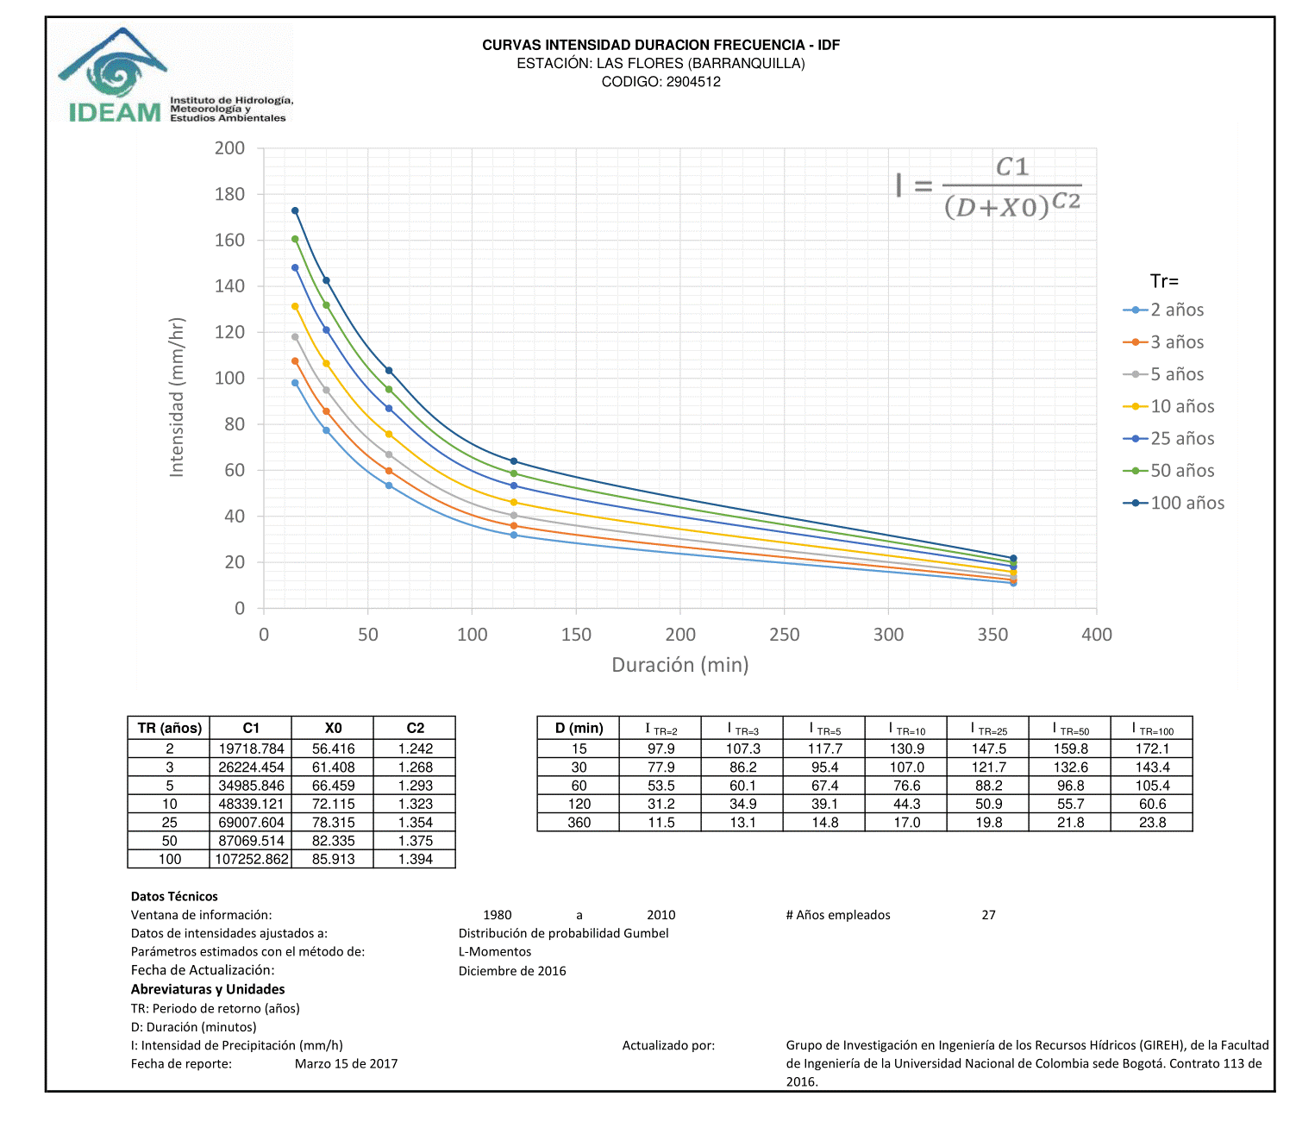
TR | C1 | X0 | C2
2 | 19718.784 | 56.416 | 1.242
3 | 26224.454 | 61.408 | 1.268
5 | 34985.846 | 66.459 | 1.293
10 | 48339.121 | 72.115 | 1.323
25 | 69007.604 | 78.315 | 1.354
50 | 87069.514 | 82.335 | 1.375
100 | 107252.862 | 85.913 | 1.394

